상품제안서
솔방울 에코백 | 상품코드: F25246

 |  |  |  |  |  |  | 02-412-0044 | www.easy1.co.kr
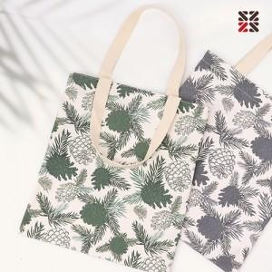

【상세/제작정보】 | <p>※ 자수인쇄 200개 부터 진행 가능합니다.</p>

【인쇄/포장옵션】 | 실크, 자수 / OPP(비닐)

【공급단가】 | 수량 | 100~ | 300~ | 500~ | 1,000~ | 3,000~
*VAT별도 | 단가 | 3,300원 | 3,190원 | 3,080원 | 2,970원 | 2,860원

【상품 URL】 | https://easy1.co.kr:443/src/goods_detail.php?gdno=25246

